ZOOMアカウント作成のお願い
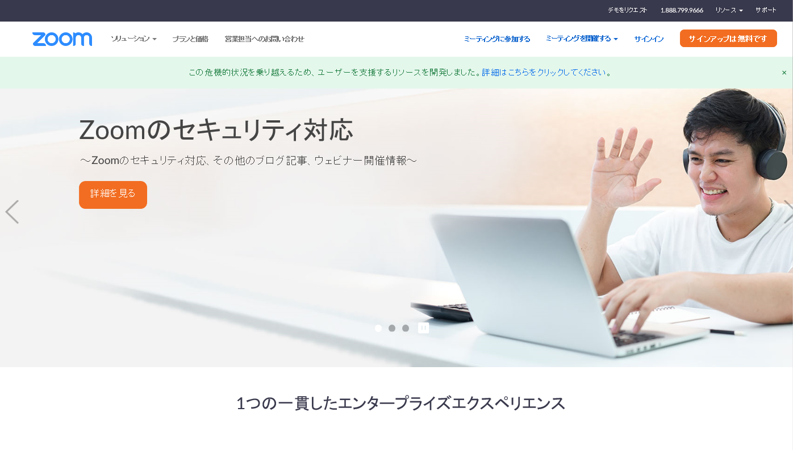
ZOOMアカウント作成のお願い
2022年度「春季セミナー大会」グループディスカッションにおいては、ZOOMの「ブレイクアウトセッション」機能を使用し、参加者を各グループに振り分けさせていただきます。振り分けを設定するにあたっては、参加者のZOOMアカウントに登録されているメールアドレスを使用させていただきます。 つきまして参加者の皆さまにおかれましては、申込時にZOOMアカウントを作成の上、登録されたメールアドレスを申込書に記入いただきますようお願いいたします。 なお、当日ZOOMミーティングに参加いただく際にはゲストとして参加するのではなく、作成いただいたアカウントにログインの上参加ください。

【アカウント作成方法】
①ZOOM公式HP（https://zoom.us/）に接続 ↓ ②右上の「サインアップは無料です」ボタンをクリック ↓ ③指示に従って登録

